フロー
全体仕様 | 最終更新者
Ver0.01 | 星川 慧

全体フロー

タイトル

ゲーム
ゲームオーバー

リザルト

タイトルフロー
開始

ボタンを押す

ゲーム画面へ

ゲームフロー
開始

ゲーム画面
ゲーム画面 |  | 最終更新者
Ver0.02 |  | 星川 慧 | 遷移先：リザルト画面
 |  |  | 遷移先：ゲームオーバー画面
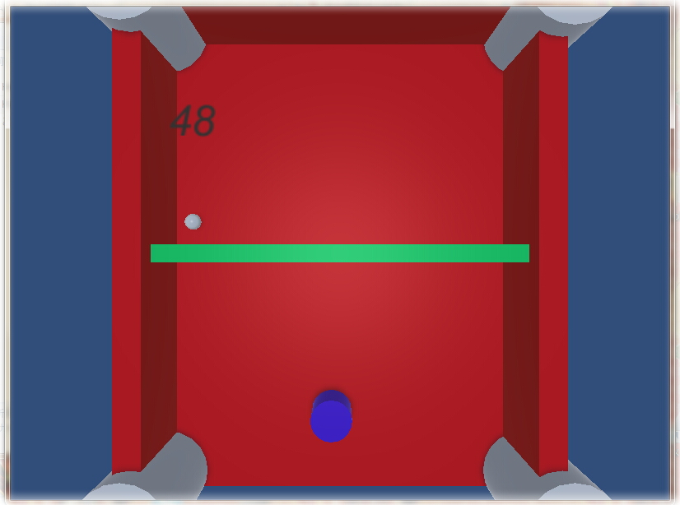

11
３
６
４

８

２
７

９

１
１０

５
１チェイン

 |  |  |  | ゲーム画面
ゲーム説明
このゲームは球を打ち返し、敵にダメージを与え敵を倒すことでクリアします。
１
当たっていけない球に当たり続けライフがゼロになるとゲームオーバーになります。
 | あなたです。

２
 | 打ち返せる弾です。打ち返しましょう。

３
 | 時間です。ゼロになるとゲームオーバーです。

４
 | 画面外です。誰もいけません。

５
 | 自分が動ける範囲です。（青枠）

６
 | 敵が動ける範囲です。（赤枠）

７
 | 敵が出す当たってはいけない球です。
８
 | 敵です。
９
 | 壁です。（U字オレンジ枠）
１０
 | 敵に当てると１チェインします。たくさんチェインさせることで敵に大ダメージを与えます。
１１
 | 敵のライフゲージです。

